喷码要求
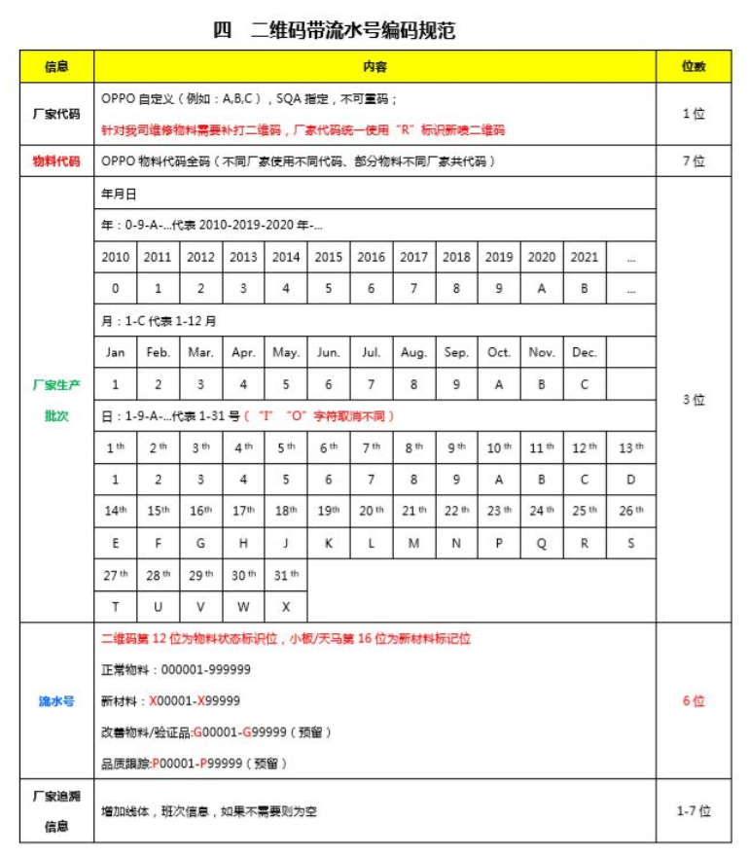
二维码要求：

1：油墨要求使用环保油墨，符合OPPO的有害物质管理要求。
2：二维码大小：6mm*6mm（建议值，确保可扫出即可）
3：二维码位置：热源面，热源区域中心对齐，位置许可公差±3mm（如图纸有另外注明，按照图纸执行）；
4：喷码例： C 4878595 9A7 115260
 | DD305 PN: 4880989
 | EE149 PN： 4878595

测试治具要求
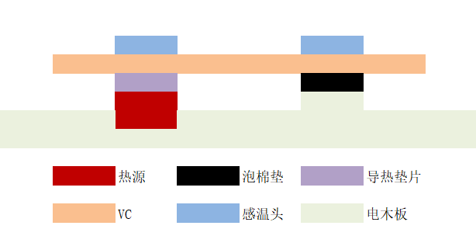
测试治具要求

项目 | 要求 | 备注
功率 | 按照图纸要求
环境温度 | 25±5℃，无风
测试点 | 测试点位按照图纸要求；
起测温度 | 60℃
测试时间 | 60s
热源 | 铜块（10g）+陶瓷加热片；热源面积12mm*12mm
治具设计 | 除热源和测温点接触外，其他部分悬空，尽量减少产品与测试治具的接触。典型设计如下图
其他 | 使用导热垫，导热系数25W

治具典型设定：

